optische Dichte Film
Konstanzprüfung optische Dichte (Filmverarbeitung)

Röntgeneinrichtung |  |  |  |  |  | Informationsangaben
Gerät: |  |  |  |  |  | Betreiber:
Aufstellungsort:

Einstellungen |  |  |  |  |  | Filmverarbeitung
Röhrenspannung: |  |  |  | kV |  | Maschinentyp:
Röhrenstrom: |  |  |  | mA |  | Durchlaufzeit: |  |  |  |  |  |  | min
Belichtungszeit: |  |  |  | s |  | Entwickler und
Objekttaste: |  |  |  |  |  | Fixiersystem:
Patientenangleich: |  |  |  |  |  | Prüfkörper:
Film: |  |  |  |  |  | Seriennummer:

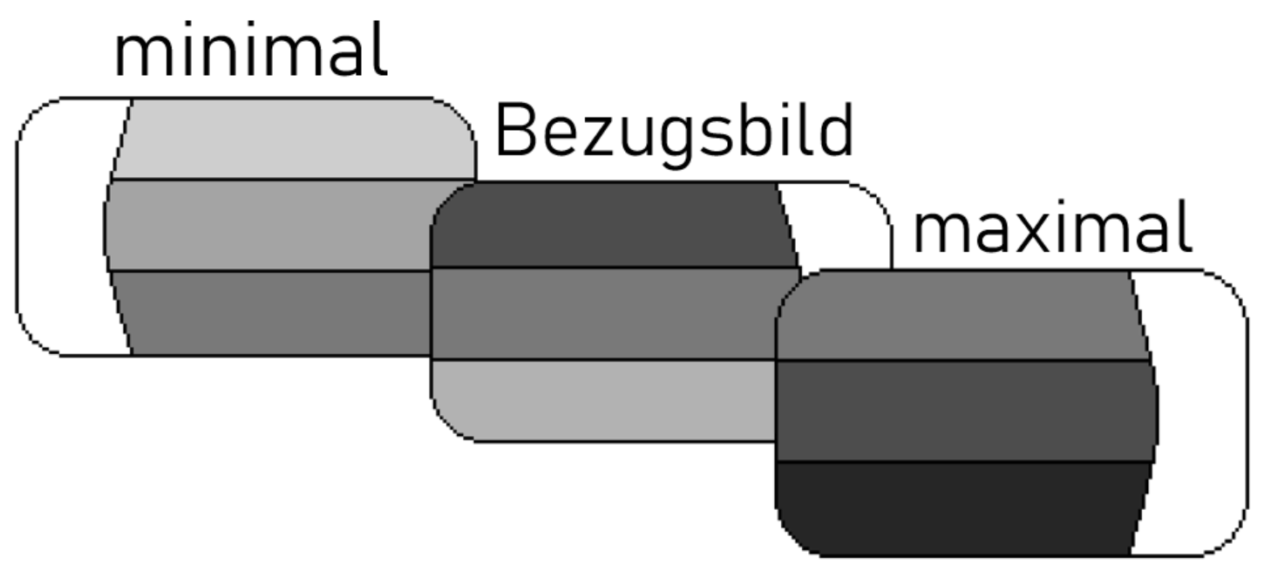
Zur Prüfung der optischen Dichte mit dem angeführten Röntgengerät wird die Konstanzprüfung angefertigt. Die mittlere Graustufe der Konstanzprüfaufnahme darf maximal mit der oberen bzw. der unteren Stufe von der Bezugsaufnahme abweichen. Aufnahmen mit höherer oder geringerer Stufe gelten als nicht entsprechend.

Ausgangszustand festgelegt am: |  |  |  |  |  |  | Prüfungsintervall: |  |  |  | 1 | Woche
durch: |  |  |  |  |  |  | (gem. ÖNORM S 5240-5)

 | KW | KW | KW | KW | KW | KW | KW | KW | KW | KW | KW | KW | KW
 | 1 | 2 | 3 | 4 | 5 | 6 | 7 | 8 | 9 | 10 | 11 | 12 | 13
Prüfer (Kurzzeichen)
entspricht? (ja/nein)
 | KW | KW | KW | KW | KW | KW | KW | KW | KW | KW | KW | KW | KW
 | 14 | 15 | 16 | 17 | 18 | 19 | 20 | 21 | 22 | 23 | 24 | 25 | 26
Prüfer (Kurzzeichen)
entspricht? (ja/nein)
 | KW | KW | KW | KW | KW | KW | KW | KW | KW | KW | KW | KW | KW
 | 27 | 28 | 29 | 30 | 31 | 32 | 33 | 34 | 35 | 36 | 37 | 38 | 39
Prüfer (Kurzzeichen)
entspricht? (ja/nein)
 | KW | KW | KW | KW | KW | KW | KW | KW | KW | KW | KW | KW | KW
 | 40 | 41 | 42 | 43 | 44 | 45 | 46 | 47 | 48 | 49 | 50 | 51 | 52
Prüfer (Kurzzeichen)
entspricht? (ja/nein)

